关系图
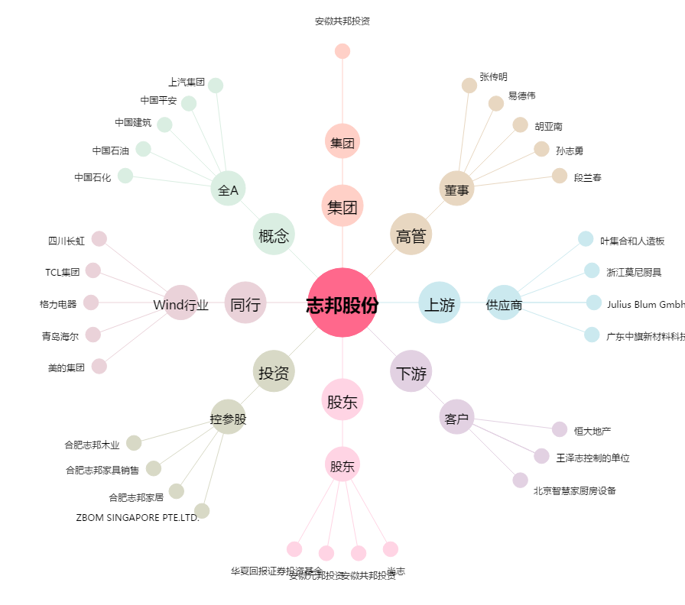
志邦股份[603801.SH] - 关系概览图

